예시자료
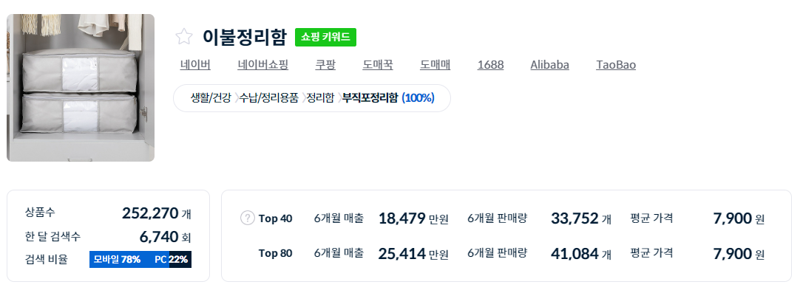
DBL 손익분기수량 산출
[선정 기준] - 검색량 월 10,000건 이상 전체 시장 매출 최소 월 1억 이상 평균 가격 만원 이상 탑 40셀러 ~탑 80셀러 갭 차이 없는건 패스
#1
구분 | 대상 상품 | 1위 판매자
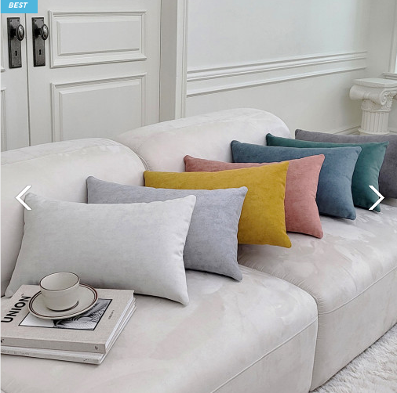 상품정보 |  | 상품명 | 갤럭시 북유럽 패브릭 직사각 쇼파쿠션 커버
 |  | 판매자 등급 | 빅파워
 |  | 판매가 | 판매건수(6개월) | 판매건수(1달) | 월 예상매출
 |  | 15,000 | 1,930 | 322 | 4,825,000
카테고리 | 가구/인테리어>홈데코>쿠션/방석>일반쿠션
URL | https://smartstore.naver.com/recliners/products/7513829223?nl-au=3c27f0bebac9435e91e6fd44e5717c09&nl-query=%EC%86%8C%ED%8C%8C+%EC%BF%A0%EC%85%98&NaPm=ct%3Dm1d7lna8%7Cci%3D3cb2f43f81d3dda7e4d063396d82380ee1206e4e%7Ctr%3Dslsl%7Csn%3D642425%7Chk%3Db6f87a5ac755f8f6b52d2edff26ddd53fdbda7cb
키워드 (아이템스카우트) | 키워드 |  | 검색량 | Top 40 매출(6개월) | Top 40 매출(1개월) | 검색추이 3년
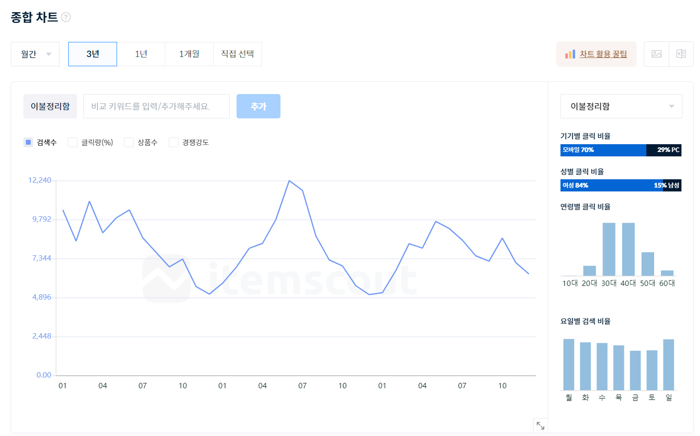
 | 메인 | 갤럭시 | 152,650 | 549,820,000 | 91,636,667
 | 서브1 | 북유럽 | 16,280
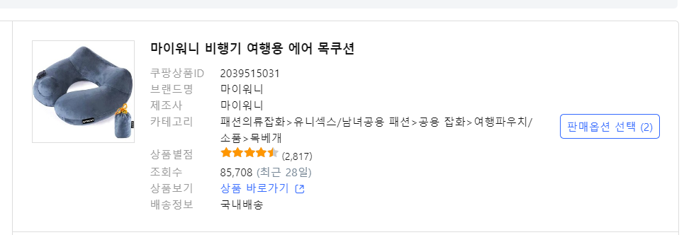
 | 서브2 | 패브릭 | 9,840
 | 서브3 | 쇼파쿠션 | 11,100
광고비 (헬프스토어) | 예상노출수 |  | 예상클릭수 | 평균클릭비용 | 예상비용
 | 쇼파쿠션 | 1,406 | 51 | 1,557 | 79,407
 | 실비용(x3) | 238,221
원가계산 | 위안화 | 도착가 | 1차마진 | 마진율
 | 19.76 | 5,256 | 9,744 | 65.0% |  | 194,434
타당성 검토 | 목표 점유율 | 손익분기수량 | 예상매출 | 광고비 점유율 | 진행여부
 | 11.5% | 37 | 554,875 | 42.9% | Y
필요예산 | (목표 판매수량 x 상품 도착가) |  | 194,434
 | (목표 판매수량 x 도착가) + 광고비 |  | 432,655
제품분석 | 경쟁사 제품 장단점 / 소구점 등 소싱선정 이유를 기재해주세요
아이템스카우트 | https://itemscout.io/
헬프스토어 | helpstore.shop

판매가 추정
판매가 추정파일

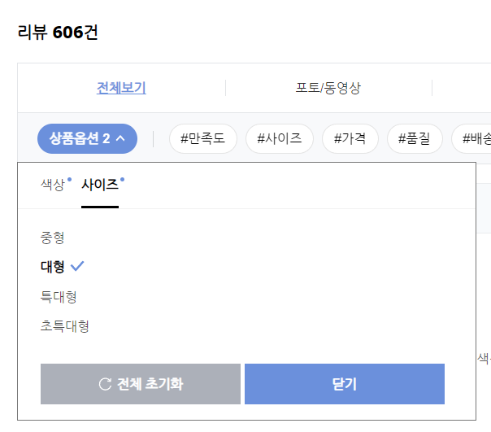
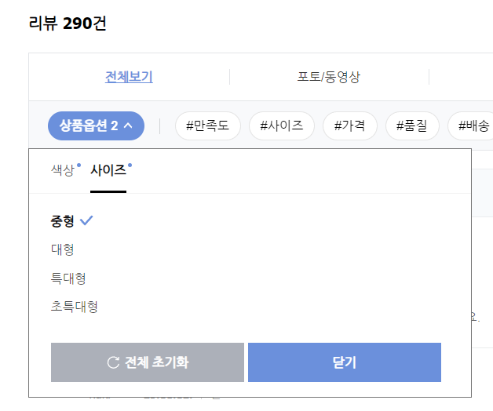
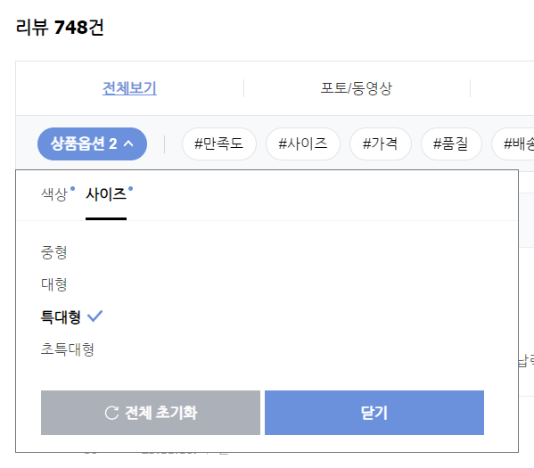
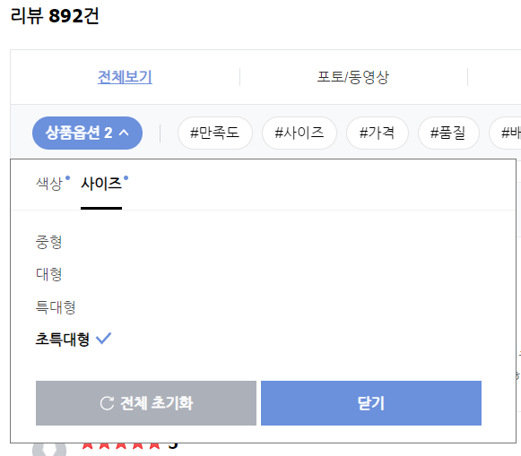

리뷰 내 "상품옵션"에서 확인

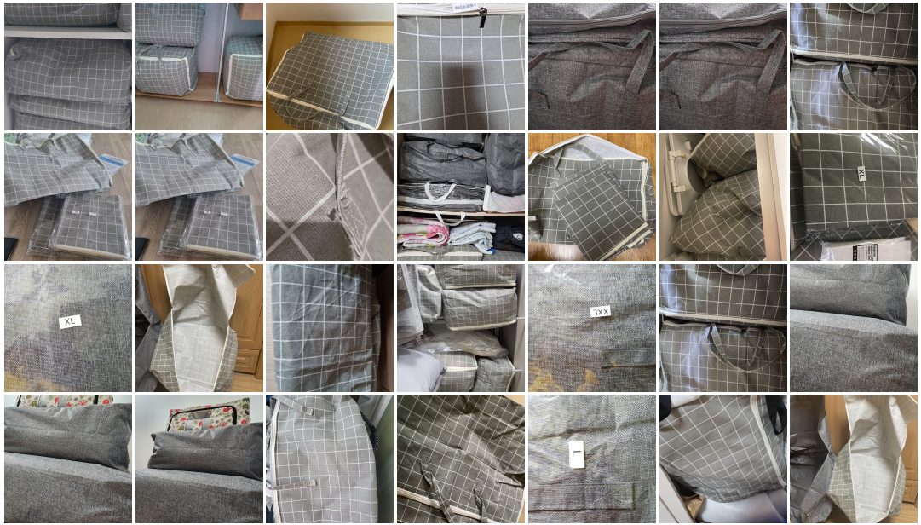
회색음영 = 직접 입력 영역
판매건수(6개월) | 4,115 | 예상판매금액 | 14,814,000

구분 | 중형 | 대형 | 특대형 | 초특대형 | 합계 | 월 매출
판매가격 | 3,600 | 4,600 | 5,600 | 6,600
리 뷰 수 | 290 | 606 | 748 | 892 | 2,536
비 율 | 11% | 24% | 29% | 35%
추정매출 | 1,694,030 | 4,523,255 | 6,796,890 | 9,552,771 | 22,566,946 | 3,761,158
 |  |  |  |  | -7,752,946
복수구매 추정
추정 수량 | 2 | 2 | 2 | 2
추정 매출 | 3,388,060 | 9,046,509 | 13,593,779 | 19,105,543 | 45,133,891 | 7,522,315
 |  |  |  |  | -30,319,891

 |  |  |  | 판매가 | 10,968
 |  |  |  |  |  |  | "포토&동영상 리뷰 더보기"에서 확인
원가(위안화) | 8 | 9 | 10 | 11
추정원가 | 0.91482649842 | 2.1506309148 | 2.9495268139 | 3.8690851735 | 9.88

 |  |  |  | 평균원가 | 9.88

상품2
DBL 전자책 복기파일
[선정 기준] - 전체 시장 매출 최소 월 5천~1억 이상 - 탑 40셀러 ~탑 80셀러 캡차이 1.5배 이상 - 메인 키워드 검색량 5천 이상
#1
구분 | 대상 상품 | 1위 판매자
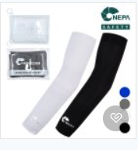
상품정보 |  | 상품명 | 팔토시
 |  | 판매자 등급
 |  | 판매가 | 판매건수(6개월) | 판매건수(1달) | 월 예상매출
 |  | 4,900 | 196,987 | 32,831 | 160,872,717
카테고리 | 빅파워
URL | https://smartstore.naver.com/goodsafe/products/4417926914?nl-au=582e6799559042e99f328aff303d22dd&nl-query=%ED%8C%94%ED%86%A0%EC%8B%9C&NaPm=ct%3Dm1ep6oi0%7Cci%3D4f1d24f57896f4f83d0cfdd7b46a8953c1535880%7Ctr%3Dslsl%7Csn%3D656934%7Chk%3D8481ff245797b92a590c94c5b98fc297fe7a6127
키워드 (아이템스카우트) | 키워드 |  | 검색량 | Top 40 매출(6개월) | Top 40 매출(1개월) | 검색추이 3년
 | 메인 | 쿨토시 | 14,880 | 1,400,000,000 | 233,333,333
 | 서브1
 | 서브2
 | 서브3
광고비 (헬프스토어) | 예상노출수 |  | 예상클릭수 | 평균클릭비용 | 예상비용
 |  |  | 2,296 | 19 | 43,624
 | 실비용(x3) | 130,872
원가계산 | 위안화 | 도착가 | 1차마진 | 마진율
 | 10 | 2,660 | 2,240 | 45.7% |  | 10,479,708
타당성 검토 | 목표 점유율 | 손익분기수량 | 예상매출 | 광고비 점유율 | 진행여부
 | 12.0% | 3,940 | 19,304,726 | 0.7% | Y
필요예산 | (목표 판매수량 x 상품 도착가) |  | 10,479,708
 | (목표 판매수량 x 도착가) + 광고비 |  | 10,610,580
제품분석 | 경쟁사 제품 장단점 / 소구점 등 소싱선정 이유를 기재해주세요
아이템스카우트 | https://itemscout.io/
헬프스토어 | helpstore.shop

